C2
Flow C2

 |  | note ผิด

Rev2
คำถาม
1 | Ideal Case Version 0 คุณเตยนับจากการ optimize ครั้งแรกของเดือนใช่หรือไม่?
 | คุณเตยตอบ นับ ideal case version 0 กรณี ability เปลี่ยนก็จะนับเป็น 0 เสมอ

2 | วิธีการนับ Rev ถัดๆไป 1...2...3...4 นับจากการ Adjust demand โดยรวมทุกๆ product นับตามรายครั้งของการ Optimize ใช่หรือไม่

3 | ถ้ากรณี กลุ่มข้อมูล cost, price, ability, standard rate , constrain เปลี่ยน คุณเตยอยากให้ระบบนับ version อย่างไร
 | คุณเตยตอบ cost, price ,standard rate, constrain เปลี่ยนจะนับ rev ถัดไป

4 | ปัจจุบันเดือน พฤศจิการยน 2021 คุณเตยจะมีการ fix demand ล่วงหน้ากี่เดือน
 | คุณเตยตอบ ว่า ปกติ จะฟิก พฤศิจกา ธันวา แล้วแต่ลูกค้าบางราย (M+1, M+6)

5 | ปัจจุบันเดือน พฤศจิการยน 2021 กรณีคุณเตยยังไม่ได้ทำการ Optimize ข้อมูลครั้งแรกของเดือนเลย เมื่อคุณเตยเข้าไปที่ Merge allo คุณเตยจะต้องเห็นข้อมูลใด
 | ยังต้องเห็นข้อมุลของที่เคย fix demand เอาไว้อยู่

6 | ในการ Optimize ข้อมูลครั้งแรกของเดือน พฤศจิการยน จะต้องมีข้อมูลจาก Merge allo ของเดือนก่อนหน้า ส่งเข้า model ด้วยหรือไม่ หรือสามารถ เคลียร์เงื่อนไขได้เลย
 | คุณเตย ตอบ ต้องมี

Sheet2
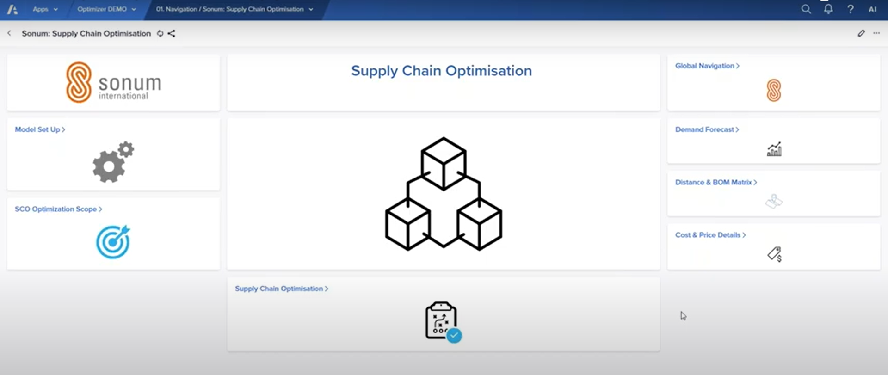

Optimization เลือก cal margin แต่ละ version ได้
cal margin revisiion 1..2..3
fix demand (merge allo)

user story
concern อยากจะให้เข้าเมนูแล้ทำงานทุกอย่างที่ง่ายๆ เพราะมีหลายไฟล์ให้อัพโหลด
อยากจะดูข้อมูลย้อนหลัง ได้ รวมกับการดึง volumn actural smartprice อาจจะดูที่ Volumn KT ได้

1. user กำหนด margin เป็น version
2. optimization
3 merge allo

